Historico de victimas
Historico en cifras
HISTORICO EN CIFRAS PRELIMINARES Y DEFINITIVAS
AÑO | VÍCTIMAS FATALES
2009 | 67
2010 | 71
2011 | 62
2012 | 79
2013 | 72
2014 | 81
2015 | 68
2016 | 68
2017 | 62
2018 | 50
2019 | 57
2020 | 71
2021 | 81
2022 | 80
2023 | 71
MATRIZ MES-AÑO
MES DE OCURRENCIA | 2009 | 2010 | 2011 | 2012 | 2013 | 2014 | 2015 | 2016 | 2017 | 2018 | 2019 | 2020 | 2021 | 2022 | 2023
Enero | 3 | 4 | 4 | 4 | 5 | 5 | 4 | 9 | 4 | 4 |  | 11 | 10 | 7 | 9
Febrero | 6 | 2 | 4 | 10 | 9 | 4 | 4 | 5 | 4 | 6 | 4 | 9 | 1 | 3 | 4
Marzo | 11 | 4 | 9 | 7 | 4 | 8 | 4 | 3 | 6 | 5 | 5 | 2 | 2 | 7 | 2
Abril | 9 | 2 | 5 | 4 | 6 | 2 | 4 | 5 | 6 | 1 | 7 | 2 | 5 | 4 | 3
Mayo | 3 | 8 | 7 | 9 | 6 | 11 | 8 | 4 | 8 | 2 | 8 | 3 | 4 | 5 | 9
Junio | 6 | 8 | 7 | 8 | 8 | 9 | 7 | 7 | 5 | 5 | 9 | 2 | 2 | 9 | 7
Julio | 4 | 7 | 7 | 4 | 9 | 7 | 4 | 14 | 4 | 2 | 6 | 5 | 13 | 8 | 4
Agosto | 5 | 8 | 4 | 4 | 4 | 5 | 6 | 7 | 7 | 5 | 2 | 6 | 7 | 4 | 5
Septiembre | 6 | 12 | 3 | 3 | 3 | 6 | 7 |  | 3 | 6 | 2 | 6 | 12 | 8 | 6
Octubre | 2 | 5 | 2 | 8 | 4 | 8 | 8 | 3 | 3 | 2 | 6 | 5 | 4 | 10 | 4
Noviembre | 8 | 6 | 2 | 7 | 3 | 12 | 8 | 7 | 5 | 5 | 2 | 6 | 15 | 8 | 8
Diciembre | 4 | 5 | 8 | 11 | 11 | 4 | 4 | 4 | 7 | 7 | 6 | 14 | 6 | 7 | 10
TOTAL VICTIMAS | 67 | 71 | 62 | 79 | 72 | 81 | 68 | 68 | 62 | 50 | 57 | 71 | 81 | 80 | 71

FALLECIDOS POR ACTOR VIAL
USUARIO VIA | 2009 | 2010 | 2011 | 2012 | 2013 | 2014 | 2015 | 2016 | 2017 | 2018 | 2019 | 2020 | 2021 | 2022 | 2023 | TOTAL
Peaton | 14 | 15 | 7 | 17 | 11 | 16 | 12 | 15 | 11 | 8 | 10 | 12 | 6 | 13 | 8 | 175
Sin informacion |  |  |  |  |  |  | 2 | 1 |  |  |  |  |  |  |  | 3
Usuario de bicicleta | 3 | 7 | 5 | 3 | 4 |  | 5 | 1 | 1 | 4 | 9 | 2 | 4 | 6 | 9 | 63
Usuario de moto | 38 | 29 | 31 | 34 | 37 | 51 | 36 | 35 | 40 | 32 | 29 | 51 | 59 | 54 | 50 | 606
Usuario de otros |  | 1 | 1 | 4 | 6 | 1 |  |  |  |  |  |  |  |  |  | 13
Usuario de V.Individual | 12 | 19 | 9 | 19 | 12 | 12 | 12 | 11 | 7 | 4 | 9 | 3 | 9 | 7 | 3 | 148
Usuario T.Carga |  |  | 2 | 2 |  | 1 | 1 | 4 | 2 | 2 |  | 2 | 2 |  | 1 | 19
Usuario T.Pasajeros |  |  | 7 |  | 2 |  |  | 1 | 1 |  |  | 1 | 1 |  |  | 13

Comparativo internacional IRTAD
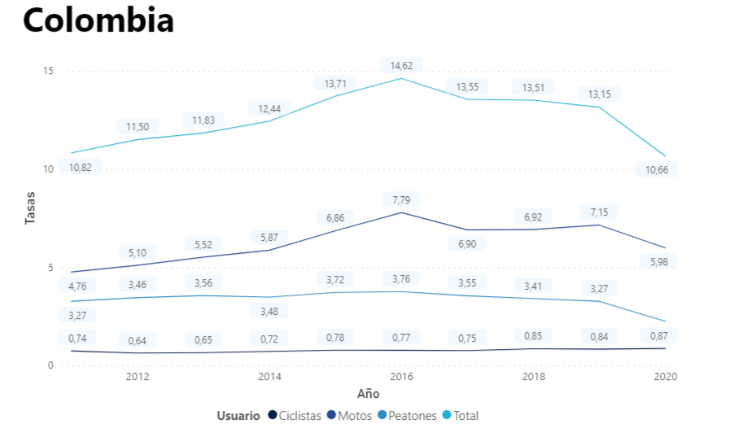
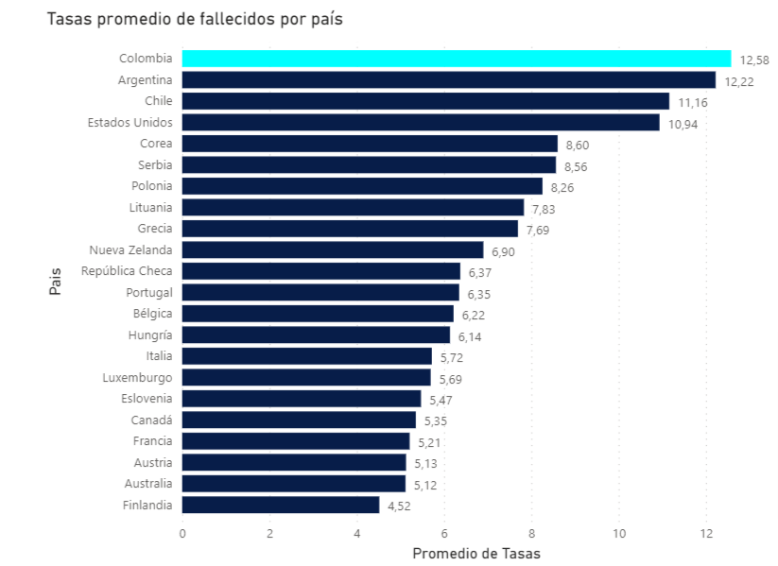
PERIODO DE TIEMPO | 2011-2020
 |  | TASAS PROMEDIO DE FALLECIDOS POR PAIS
 |  | PAIS | TASA PROMEDIO
 |  | Colombia | 12.58
 |  | Argentina | 12.22
 |  | Chile | 11.16
 |  | Estados Unidos | 10.94
 |  | Corea | 8.60
 |  | Serbia | 8.56
 |  | Polonia | 8.26
 |  | Lituania | 7.93
 |  | Grecia | 7.96
 |  | New Zealand | 6.90
 |  | República Checa | 6.37
 |  | Portugal | 6.35
 |  | Bélgica | 6.22
 |  | Hungria | 6.14
 |  | Italia | 5.72
 |  | Luxemburgo | 5.69
 |  | Eslovenia | 5.47
 |  | Canada | 5.35
 |  | Francia | 5.21
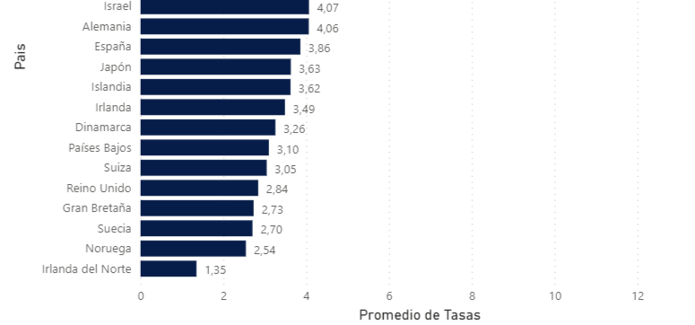
 |  | Austria | 5.13
 |  | Australia | 5.12
 |  | Finlandia | 4.52
 |  | Israel | 4.07
 |  | Alemania | 4.06
 |  | España | 3.86
 |  | Japon | 3.63
 |  | Islandia | 3.62
 |  | Irlanda | 3.49
 |  | Dinamarca | 3.26
 |  | Países Bajos | 3.10
 |  | Suiza | 3.05
 |  | Reino Unido | 2.84
 |  | Gran Bretaña | 2.73
 |  | Suecia | 2.70
 |  | Noruega | 2.54
 |  | Iralanda del Norte | 1.35

Cifras año en curso
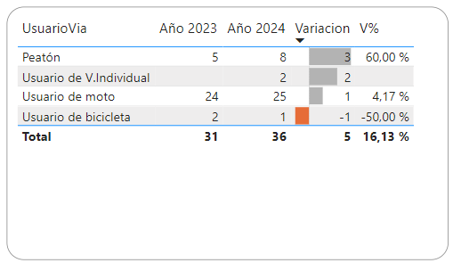

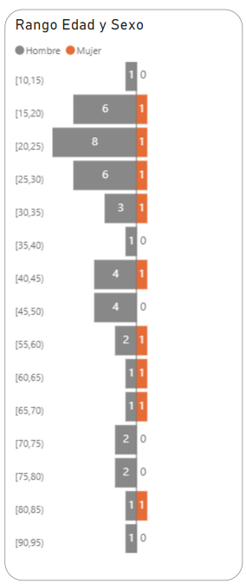

Indicadores de seguridad vial
USO DE CINTURON DE SEGURIDAD |  | SISTEMAS DE RETENCIÓN INFANTIL |  |  |  |  | USO DEL SISTEMAS DE LUCES |  |  |  | MANIOBRAS DE RIESGO |  |  |  |  | COMPORTAMIENTO DE PEATONES EN CRUCES
Uso de cinturon conductores | Uso de cinturon acompañantes | Silla delantera | Retención infantil | Brazos y piernas | Ninguna retención | Vehiculos superan limite velocidad | Luces traceras | Luces delanteras | Luces traceras defectuosas | Luces delanteras defectuosas | Viajar en sentido contrario | Adelantar en zona prohibida | Estacionados en vias principales | Realizan maniobras peligrosas | Omitir señal de Pare | Cruces debidos | No usan infraestructura
67.6% | 36.7% | 33.5% | 13.2% | 48.2% | 39.7% | 53.2% | 68.8% | 70.4% | 3.3% | 2.1% | 6.10% | 3.50% | 18.90% | 19.40% | 89.50% | 55% | 76.60%
Indicadores de seguridad vial parte 1

USO DE PRENDAS REFLECTIVAS |  |  | SOBREOCUPACIÓN |  |  | ELEMENTOS DISTRACTORES |  |  |  |  |  |  |  | USO DE CASCO
Uso prendas reflectivas conductor moto | Uso prendas reflectivas acompañante moto | Uso prendas reflectivas conductor bicicleta | Exceso acompañantes vehiculos livianos | Exceso acompañantes moto | Exceso acompañantes bicicletas | Fumar | Peinarse/maquillarse | Comer/tomar | Cuidado de niños | Uso de auriculares | Uso de dispositivos moviles | Portar objetos en la mano | Pasar semaforo en rojo | Uso casco conductor moto | Uso casco acompañante | Mal uso casco conductor moto | Mal uso casco acompañante moto
0.9% | 0.1% | 8.0% | 0.9% | 4.8% | 3.6% | 0.70% | 0.70% | 0.60% | 2.20% | 1.50% | 3.20% | 7.20% | 2.20% | 56.9% | 6.7% | 38.3% | 54.0%

Indicadores de seguridad vial parte 2

 |  |  |  |  |  |  |  |  |  |  |  |  |  | USO DE CASCO
 |  |  |  |  |  |  |  |  |  |  |  |  |  | Uso casco conductor moto | Uso casco acompañante | Mal uso casco conductor moto | Mal uso casco acompañante moto
 |  |  |  |  |  |  |  |  |  |  |  |  |  | 56.9% | 6.7% | 38.3% | 54.0%

Indice de fatalidad municipal
